ER図
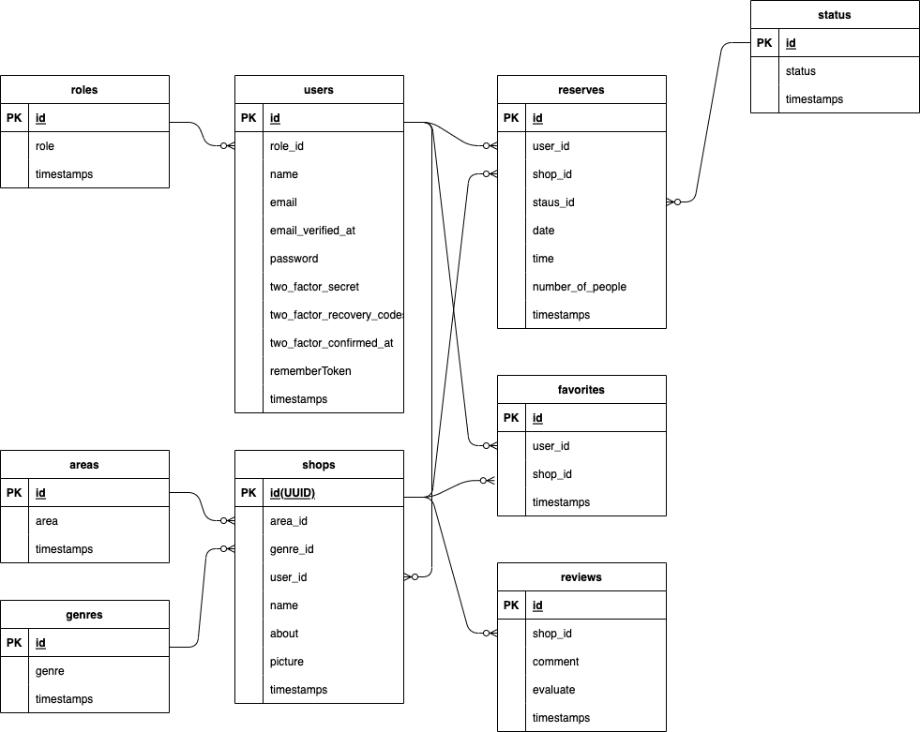

READMEテンプレート
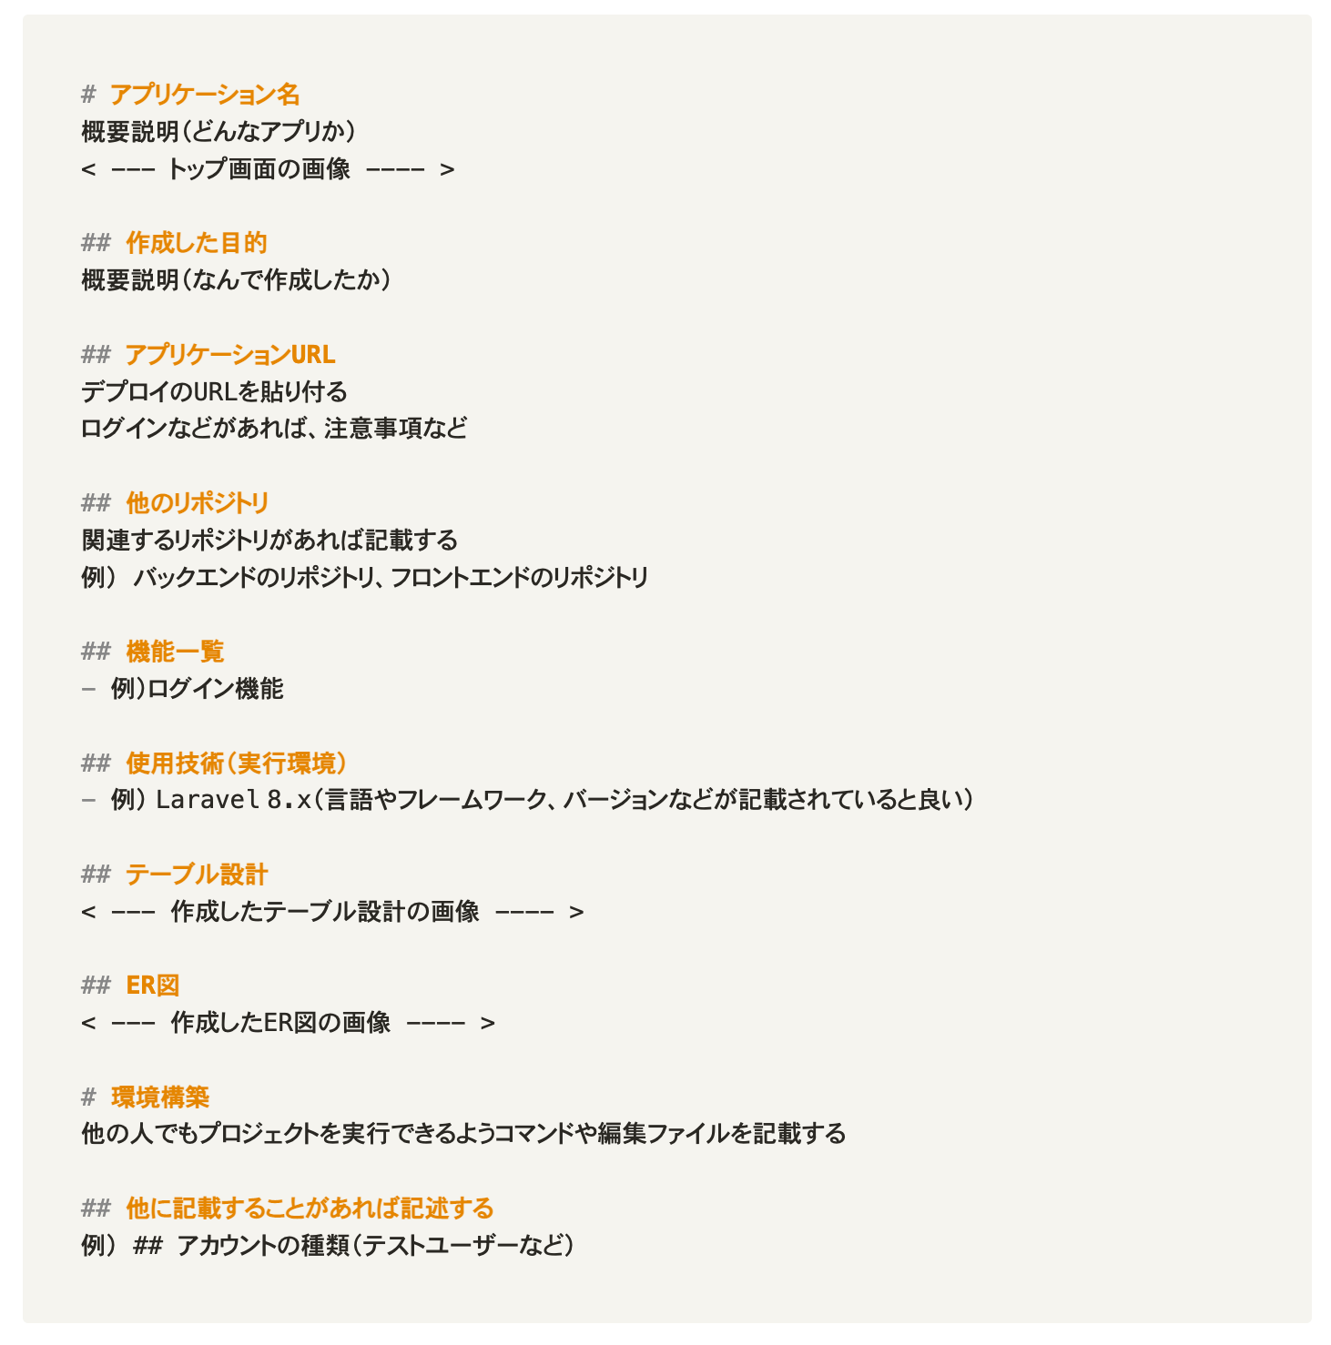
模擬案件提出時にREADMEの記述は必須になっております。
以下のテンプレートを基に記述をしてください。

